Plan1
FICHA TÉCNICA BD 6043 BABYDOLL AMERICANO PEACH SKIN LIVING AD.
DESCRIÇÃO: BABYDOLL AMERICANO PEACH SKIN LIVING AD.
REFERÊNCIA: BD 6043
FORNECEDOR: LUARE'MIO CONFECÇÕES
NOME FANTASIA: CIA DO CORPO
COMPOSIÇÃO: 95% POLIÉSTER 05% ELASTANO
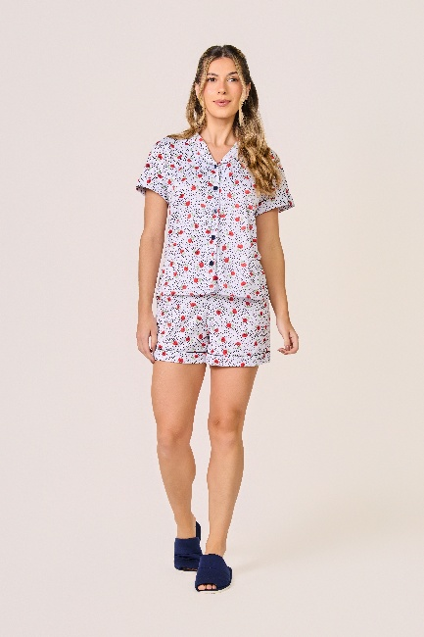
 | BLUSA

TAMANHO | CIRCUNF. BUSTO | COMPRIMENTO
P | 92 - 100 | 52 - 60
M | 96 - 104 | 54 - 62
G | 102 - 110 | 56 -64
GG | 108 - 116 | 58 - 66
 | SHORT

TAMANHO | CIRCUNF.CINTURA | CIRCUNF.QUADRIL
P | 66-70 | 100-102
M | 70-74 | 102-106
G | 74-78 | 108-112
GG | 78-82 | 114-118

